【指定様式】事業計画書（その3）
【指定様式】事業計画書（その３）
 | 事業者名
 | 培土製造ライン改善と統合管理システム導入による苗生産の省力化
 | 本事業計画における会社全体の事業計画（数値計画）を記載してください。
記載数値：「省力化指数」「付加価値額」「労働生産性」「1人当たり給与支給総額」「投資回収期間」

 | 【１】省力化指数
 | 0.93
 | ※「（別紙１）省力化計算シート」より算出。
 | ※「（別紙２）省力化業務プロセス図」も作成し省力化指数の詳細を説明してください。

 | 【２】会社全体の事業計画（表）
以下の点をご確認の上、資料を作成してください。
●「会社全体の事業計画」については、申請システムを通して算出された事業計画の目標値を正しい数値として取り扱います。事業計画については申請システム「7－２．会社全体の事業計画」の表のキャプチャを以下のスペースに貼りつけたうえで提出してください。
●申請システムに入力する前に、自社の事業計画の数値を算出したい場合は、「【参考書式】事業計画目標値算出シート」をご利用ください。ただし、参考書式に入力した数値は、事業計画書の一部とはみなされず、採否に係る審査の中でも考慮されませんのでご注意ください。

＜参考＞
申請システムの
画面イメージ
 | 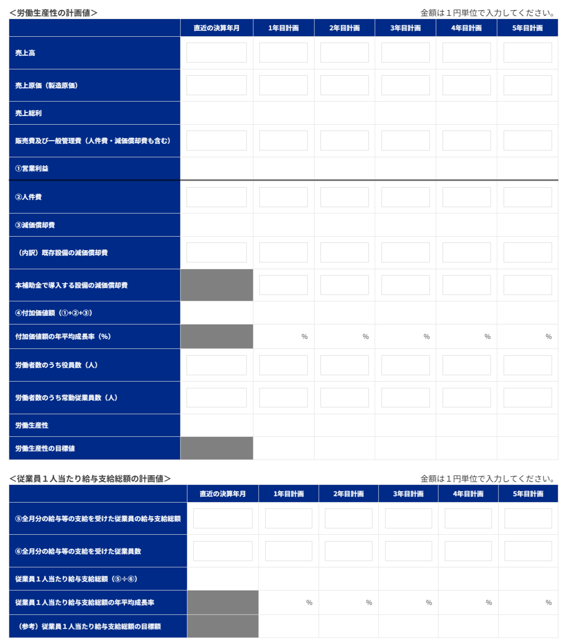

申請システム「７－２．会社全体の事業計画」の表の画像を貼りつけてください。

 | 【事業計画年数（３～５年）】
 | 3 | 年

 | 【算定根拠】算定の根拠となる計算式等をそれぞれ記載ください。
 | また、計画最終年の年平均成長率を転記してください。（事業者の目標値となります。）

 | ①付加価値額 |  | 最終年の年平均成長率 | 5.64 | ％
 | 培土製造ラインの自動化と最新生産管理システムの導入により、2,229時間/年を創出。創出リソースを高付加価値ポット苗の品質管理と、なめがたしおさい農協・JA富里向け大口受注対応の営業活動に再配分することで、売上高は基準年度170,880千円から3年目197,109千円へ拡大する。原価高騰下でも原価率は65.1％→63.8％へ改善し、営業利益は2,237千円→8,311千円と3.7倍に伸長。これに新規設備（税込14,105千円）の減価償却費増分＋2,228千円/年と現場人材への賃上げ原資の積み増しが加わり、付加価値額は基準年度77,844千円から3年目91,778千円へ、年平均成長率5.64％で成長する計画である。

 | ②労働生産性 |  | 最終年の年平均成長率 | 4.36 | ％
 | 培土製造ラインの自動連動化により重労働の培土工程を、生産管理システムの導入により属人化していた事務工程を一括解消し、合計2,229時間/年の創出を実現する。創出時間を高付加価値ポット苗シフトと大手JA向け営業に再配分することで付加価値が大きく伸長する一方、従業員数は+1名の計画的増員にとどめる。結果として、労働生産性（＝1人当たり付加価値額）は基準年度2,883千円から3年目3,278千円へ、年平均成長率4.36％で向上する。

 | ③1人当たり給与支給総額 |  | 最終年の年平均成長率 | 3.50 | ％
 | 省力化と高付加価値化により創出された付加価値増分を賃上げ原資に充当し、現場人材の処遇向上と定着を最優先する方針である。役員報酬は据置とし、従業員に厚く配分することで、基準年度の1人当たり給与支給総額を起点に、3年目まで年平均成長率3.5％の賃上げを計画する。事業場内最低賃金は千葉県最低賃金+30円以上の水準を維持する。農業分野の求人倍率1.7〜2.0倍という人材逼迫下においても採用競争力を高め、人材定着と接ぎ木技術継承の好循環を確立する。

 | 【３】投資回収期間
 | 0.76 | 年
 | ※「（別紙３）投資回収期間計算シート」より算出（自動反映）。

（別紙１）省力化計算シート


（別紙１）省力化計算シート

 | 設備導入により削減される 業務に要していた時間 | 9.6 | 時間 |  | 設備導入後に発生する 業務に要する時間 | 0.7 | 時間 | 省力化指数 | 0.93

■設備導入前の業務プロセス・作業工程 |  |  |  | ■設備導入後の業務プロセス・作業工程

 | 設備導入前の作業時間合計 | 12.8 | 時間 |  | 設備導入後の作業時間合計 | 3.9 | 時間
設備導入前の「１日あたりの人手による作業時間」を入力してください。
機械・装置等の設備が自動で行う工程・作業は、記載しないでくさい。
設備導入後の「１日あたりの人手による作業時間」を入力してください。
機械・装置等の設備が自動で行う工程・作業は、記載しないでくさい。

No. | 工程名・作業名 | 作業時間（分） |  | No. | 工程名・作業名 | 作業時間（分） | 作業種別 | 対応する設備導入前の 業務プロセスNo.
1 | 【培土】ホイールローダーで振るい機に土を入れる | 30 |  | 1 | 【培土】ホイールローダーでミキサーに土を入れる | 10 | 新たに追加される作業
2 | 【培土】振るい機で土を砕く・振るう | 90 |  | 2 | 【培土】振るい機で土を砕く・振るう | 20 | 内容は変化しない作業 | 2
3 | 【培土】消毒済の土とピートモス、肥料をミキサーに分割投入 | 90 |  | 3 | 【培土】消毒済の土とピートモス、肥料をミキサーに投入（シザーリフトにセットして投入） | 30 | 新たに追加される作業
4 | 【培土】ミキサーで土を混ぜる | 10 |  | 4 | 【培土】ミキサーで土を混ぜる | 10 | 内容は変化しない作業 | 4
5 | 【培土】完成した土をコンベアに乗せてポッティングマシンへ流す | 15 |  | 5 | 【培土】完成した土をコンベアに乗せてポッティングマシンへ流す | 15 | 内容は変化しない作業 | 5
6 |  |  |  | 6
7 | 【事務】受注請書の作成（自社Excel+手書き） | 30 |  | 7 | 【事務】受注請書の作成（システム自動作成） | 5 | 内容は変化しない作業 | 7
8 | 【事務】作業指示書（播種） | 60 |  | 8 | 【事務】作業指示書（播種・システム自動） | 15 | 内容は変化しない作業 | 8
9 | 【事務】作業指示書（接ぎ木） | 30 |  | 9 | 【事務】作業指示書（接ぎ木・システム自動） | 10 | 内容は変化しない作業 | 9
10 | 【事務】作業指示書（鉢上げ） | 60 |  | 10 | 【事務】作業指示書（鉢上げ・システム自動） | 20 | 内容は変化しない作業 | 10
11 | 【事務】作業指示書（農薬散布） | 60 |  | 11 | 【事務】作業指示書（農薬散布・システム自動） | 15 | 内容は変化しない作業 | 11
12 | 【事務】作業指示書（出荷） | 30 |  | 12 | 【事務】作業指示書（出荷・システム自動） | 5 | 内容は変化しない作業 | 12

13 | 【事務】生産管理カードの作成（播種） | 60 |  | 13 | 【事務】生産管理カードの作成（播種・システム自動） | 20 | 内容は変化しない作業 | 13
14 | 【事務】生産管理カードの作成（接ぎ木） | 30 |  | 14 | 【事務】生産管理カードの作成（接ぎ木・システム自動） | 5 | 内容は変化しない作業 | 14
15 | 【事務】シールの作成（播種） | 20 |  | 15 | 【事務】シールの作成（播種・システム自動） | 5 | 内容は変化しない作業 | 15
16 | 【事務】シールの作成（接ぎ木） | 15 |  | 16 | 【事務】シールの作成（接ぎ木・システム自動） | 5 | 内容は変化しない作業 | 16
17 | 【事務】実績入力（指示書に対して） | 30 |  | 17 | 【事務】実績入力（指示書に対して） | 30 | 内容は変化しない作業 | 17
18 | 【事務】発注 | 60 |  | 18 | 【事務】発注（システム自動） | 10 | 内容は変化しない作業 | 18
19 | 【事務】社員→社長への指示確認時間（5名分） | 50 |  | 19 | 【事務】社員→社長への指示確認時間（5名分・スマホ連携） | 5 | 内容は変化しない作業 | 19
20 |  |  |  | 20
21 |  |  |  | 21
22 |  |  |  | 22
23 |  |  |  | 23
24 |  |  |  | 24
25 |  |  |  | 25
26 |  |  |  | 26
27 |  |  |  | 27
28 |  |  |  | 28
29 |  |  |  | 29
30 |  |  |  | 30

（別紙２）省力化業務プロセス図
 | （別紙２）省力化業務プロセス図 ※（別紙1）で入れた業務プロセス・作業工程がフロー図として表示されます。

 |  |  |  |  |  |  |  | 省力化指数 |  | 0.93

 |  | ■設備導入前の業務プロセス・作業工程 （BEFORE） |  |  |  |  |  | 設備導入による削減時間 |  | 9.6 | 時間

 |  | 【培土】ホイールローダーで振るい機に土を入れる | > | 【培土】振るい機で土を砕く・振るう | > | 【培土】消毒済の土とピートモス、肥料をミキサーに分割投入 | > | 【培土】ミキサーで土を混ぜる | > | 【培土】完成した土をコンベアに乗せてポッティングマシンへ流す |  | > | 削減される作業
 |  | 30分 |  | 90分 (→20分） |  | 90分 |  | 10分 |  | 15分

 |  |  |  |  |  |  |  |  |  |  |  |  | 時間が削減される作業

 |  | 0 | > | 【事務】受注請書の作成（自社Excel+手書き） | > | 【事務】作業指示書（播種） | > | 【事務】作業指示書（接ぎ木） | > | 【事務】作業指示書（鉢上げ） |  | > | 導入前後で同様の作業
 |  |  |  | 30分 (→5分） |  | 60分 (→15分） |  | 30分 (→10分） |  | 60分 (→20分）
 |  |  |  |  |  |  |  |  |  |  |  |  | 作業内容の説明 入力欄

 |  | 【事務】作業指示書（農薬散布） | > | 【事務】作業指示書（出荷） | > | 【事務】生産管理カードの作成（播種） | > | 【事務】生産管理カードの作成（接ぎ木） | > | 【事務】シールの作成（播種） |  | >
 |  | 60分 (→15分） |  | 30分 (→5分） |  | 60分 (→20分） |  | 30分 (→5分） |  | 20分 (→5分）

← 非表示エリアに記載があります。[＋]をクリックして表示してください。[-]の場合は、すべて表示されています。

 |  | ■設備導入後の業務プロセス・作業工程 （AFTER） |  |  |  |  |  | 設備導入による増加時間 |  | 0.7 | 時間

 |  | 【培土】ホイールローダーでミキサーに土を入れる | > | 【培土】振るい機で土を砕く・振るう | > | 【培土】消毒済の土とピートモス、肥料をミキサーに投入（シザーリフトにセットして投入） | > | 【培土】ミキサーで土を混ぜる | > | 【培土】完成した土をコンベアに乗せてポッティングマシンへ流す |  | > | 新たに追加される作業
 |  | 10分 |  | (90分→）20分 |  | 30分 |  | 10分 |  | 15分

 |  |  |  |  |  |  |  |  |  |  |  |  | 時間が増加する作業

 |  | 0 | > | 【事務】受注請書の作成（システム自動作成） | > | 【事務】作業指示書（播種・システム自動） | > | 【事務】作業指示書（接ぎ木・システム自動） | > | 【事務】作業指示書（鉢上げ・システム自動） |  | > | 導入前後で同様の作業
 |  |  |  | (30分→）5分 |  | (60分→）15分 |  | (30分→）10分 |  | (60分→）20分
 |  |  |  |  |  |  |  |  |  |  |  |  | 作業内容の説明 入力欄

 |  | 【事務】作業指示書（農薬散布・システム自動） | > | 【事務】作業指示書（出荷・システム自動） | > | 【事務】生産管理カードの作成（播種・システム自動） | > | 【事務】生産管理カードの作成（接ぎ木・システム自動） | > | 【事務】シールの作成（播種・システム自動） |  | >
 |  | (60分→）15分 |  | (30分→）5分 |  | (60分→）20分 |  | (30分→）5分 |  | (20分→）5分

← 非表示エリアに記載があります。[＋]をクリックして表示してください。[-]の場合は、すべて表示されています。

（別紙３）投資回収期間計算シート
（別紙３）投資回収期間計算シート

投資回収期間 | 0.76 | 年

 | 投資総額（円） |  |  | 削減工数(時間) |  | 年間稼働日数（日） |  | 人件費単価（円/時） |  | 増加した付加価値額（円）
 | 14,105,300 | / | （ | 8.9 | × | 250 | × | 2,028 | ＋ | 13,934,297 | ）
補助対象額以外の要素も含めた
投資総額を税込金額で入力
※ 省力化計算シートより自動入力されます。
当該事業の年間の稼働日数を入力
事業実施場所が複数事業所の場合で、年間稼働日数が事業所により異なる場合は、（別紙１）省力化計算シートで基準とした事業所の年間稼働日数を入力します。
当該事業者（全体）に従事する者（従業員・役員）の時給平均額を入力
付加価値増加額
（事業計画期間最終年度の付加価値額ー基準年度の付加価値額）を入力
例）5年計画の場合、
（５年後の付加価値額－基準年度の付加価値額）

 | 【算定根拠】算定の根拠となる計算式等の説明があれば記載してください。
 | 投資回収期間0.76年の根拠：14,105,300円÷（業務削減効果4,512千円＋付加価値増分13,934千円）。 培土製造ライン部門での投資による業務削減効果＋付加価値増加分と、生産管理システム導入への投資による業務削減効果＋付加価値増加分が重なって上記の回収期間を実現。

【参考書式】事業計画目標値算出シート（参考）

◆◆◆ 参考書式をご利用になる際のご注意点 ◆◆◆
・自動計算項目については、参考値となります。 |  |  |  |  |  |  |  |  | （参考サイト：写真をタッチでリンクに飛びます）
・入力値(営業利益が大幅にマイナスの場合など)によっては、申請システムの計算値と異なる可能性があります。
・イメージがわかるよう入力値に数値をいれてありますが、上書きしてご活用ください。また、以下の機構ツールもぜひご活用ください。
「経営自己診断システム」「価格転嫁検討ツール」「儲かる経営キヅク君」→印刷枠外にリンクあります。
・申請システムへの入力は、この表の一部（緑字のセル）を転記していただくことになりますが、本事業における売上・収益計画等
を立てるにあたっての参考にお使いください。（初めに直近決算書の実績数値を入れて、数値シミュレーションにもお使いください。）
・あくまでシステムに入力いただいた数値を正しいものとして審査します。（提出時に本シートは削除しなくて結構です。）
申請に係る要件の確認は、必ず申請システム上でご確認ください。

 |  | 緑字 | 申請システムへ転記する数字 |  | 入力するとシミュレーションできます

 |  | 青字 | 成長率（自動計算）
事業完了予定日の事業年度（事業者の決算年度）の翌年度を1年目として入力
 |  | 黒字 | 自動計算

直近決算書の実績値を入力
【参考書式】事業計画目標値算出シート


労働生産性の算定シート
 |  | 基準年度 |  | 1 | 2 | 3 | 4 | 5
 |  | 直近の決算年月 |  | 年目計画 | 年目計画 | 年目計画 | 年目計画 | 年目計画
 |  | 2025年7月期 |  | 2028年7月期 | 2029年7月期 | 2030年7月期 | 2031年7月期 | 2032年7月期

補助事業実施期間
売上高 |  | ¥170,880,935 |  | ¥179,271,594 | ¥187,962,510 | ¥197,108,835 | ¥202,770,724 | ¥208,298,331
売上原価 |  | ¥111,267,337 |  | ¥115,161,656 | ¥119,254,569 | ¥125,803,866 | ¥129,062,768 | ¥132,320,843
売上総利益 |  | ¥59,613,598 |  | ¥64,109,938 | ¥68,707,941 | ¥71,304,969 | ¥73,707,956 | ¥75,977,488
販売費及び一般管理費 |  | ¥57,376,842 |  | ¥60,692,585 | ¥61,813,713 | ¥62,993,589 | ¥63,723,972 | ¥64,437,034
① 営業利益 |  | ¥2,236,756 |  | ¥3,417,353 | ¥6,894,228 | ¥8,311,380 | ¥9,983,984 | ¥11,540,454
② 人件費 （注１） |  | ¥60,098,044 |  | ¥61,177,510 | ¥62,294,767 | ¥65,730,217 | ¥67,006,865 | ¥68,328,209
③ 減価償却費 |  | ¥15,509,145 |  | ¥17,736,645 | ¥17,736,645 | ¥17,736,645 | ¥17,736,645 | ¥17,736,645
（内訳）既存設備の減価償却費 |  | ¥15,509,145 |  | ¥15,509,145 | ¥15,509,145 | ¥15,509,145 | ¥15,509,145 | ¥15,509,145
本補助金で導入する設備の減価償却費 |  |  |  | ¥2,227,500 | ¥2,227,500 | ¥2,227,500 | ¥2,227,500 | ¥2,227,500
④付加価値額（①+②+③） |  | ¥77,843,945 |  | ¥82,331,508 | ¥86,925,640 | ¥91,778,242 | ¥94,727,494 | ¥97,605,308
付加価値額の年平均成長率（％） |  |  |  | 5.76 | 5.67 | 5.64 | 5.02 | 4.62
⑤労働者数のうち役員数（人） |  | 3人 |  | 3人 | 3人 | 3人 | 3人 | 3人
⑥労働者数のうち常勤従業員数（人） （注２） |  | 24人 |  | 24人 | 24人 | 25人 | 25人 | 25人
労働生産性(＝１人あたり付加価値額)（④÷(⑤＋⑥)） |  | ¥2,883,109.07 |  | ¥3,049,315.11 | ¥3,219,468.14 | ¥3,277,794.35 | ¥3,383,124.78 | ¥3,485,903.85
労働生産性の目標値 （年平均成長率４％ずつ上げる場合） |  |  |  | ¥2,998,433.44 | ¥3,118,370.78 | ¥3,243,105.61 | ¥3,372,829.83 | ¥3,507,743.03
労働生産性の年平均成長率（％）（注３） |  |  |  | 5.76 | 5.67 | 4.36 | 4.07 | 3.87

補助事業実施期間
１人当たり給与支給総額の算定シート
⑦全月分の給与等の支給を受けた従業員の給与支給総額 （注４） |  | ¥26,218,591 |  | ¥27,136,504 | ¥28,086,553 | ¥31,007,854 | ¥32,093,439 | ¥33,217,030
⑧全月分の給与等の支給を受けた従業員数（人）（注４） |  | 15人 |  | 15人 | 15人 | 16人 | 16人 | 16人
１人当たり給与支給総額 | （⑦÷⑧） | ¥1,747,906 |  | ¥1,809,100 | ¥1,872,437 | ¥1,937,991 | ¥2,005,840 | ¥2,076,064
従業員1人当たり給与支給総額の目標値 | 【特例無し】3.5％ |  |  | ¥1,809,083 | ¥1,872,401 | ¥1,937,935 | ¥2,005,763 | ¥2,075,965
 | 【大幅な賃上げ特例】6.0％ |  |  | ¥1,852,781 | ¥1,963,948 | ¥2,081,785 | ¥2,206,692 | ¥2,339,093
従業員１人当たり給与支給総額の年平均成長率（％） （注３） |  |  |  | 3.50 | 3.50 | 3.50 | 3.50 | 3.50

（注１）人件費は、給与支給総額に加えて福利厚生費、法定福利費、退職金を含みます。具体的には以下の通りです。
・売上原価に含まれる労務費（福利厚生費、退職金等を含んだもの。）
・一般管理費に含まれる役員給与、従業員給与、賞与及び賞与引当金繰入れ、福利厚生 費、退職金及び退職給与引当金繰入れ

（注２）常勤従業員数には、パート、アルバイト、契約社員、非正規社員、出向者等も含まれます。直近の決算書に基づいて算出します。
次の人は含まれません。
日々雇い入れられる者、2か月以内の期間を定めて使用される者、季節的業務に4か月以内の期間を定めて使用される者、試みの使用期間中の者
なお、応募申請時に従業員数が 0名の場合、本補助金には応募できません 。

（注３）３～５年の事業計画上の目標値となり、これを超える事業に取り組む必要があります。
労働生産性：毎年4.0％以上の値
１人当たり給与支給総額
【特例なし】日本銀行が定める「物価安定の目標」2.0％＋1.5％の値（＝3.5％）以上の自身でたてた最終年度の計画値）
【大幅な賃上げ特例】日本銀行が定める「物価安定の目標」2.0％＋1.5％の値（3.5％）＋2.5％（＝合計6.0％）以上の自身でたてた最終年度の計画値）

（注４）対象となる従業員は、基準年度及びその算出対象となる各事業年度において、全月分の給与等の支給を受けた従業員とします。（注２より少ない場合があります）
中途採用や退職等で全月分の給与等の支給を受けていない従業員については、全月分の給与等の支給を受けていない事業年度に限り、算出の対象から除く必要があります。
算定対象となる給与等は、給料、賃金、賞与、各種手当（残業手当、休日出勤手当、職務手当、地域手当、家族（扶養）手当、住宅手当）等、給与所得として課税対象となる経費を指します。
福利厚生費、法定福利費や退職金は除きます。
当該事業年度において、産前・産後休業、育児休業、介護休業など事業者の福利厚生等により時短勤務を行っている従業員は、算定対象から除くことができます。
なお、基準年度及び算出対象となる各事業年度において、「対象となる従業員」が0名の場合、本事業には応募できません。

【参考書式】達成すべき目標値の算出ツール（参考）
(参考)

A：達成したい増加率を入力
入力したAと同率の年平均成長率を維持するために必要な基準年に対する増加率
 | 基準年 | 1 | 2 | 3 | 4 | 5

年平均成長率を達成するために必要な金額「労働生産性（１人当たり付加価値額）」または「1人当たり給与支給額」
 | 基準年 | １年目 | ２年目 | ３年目 | ４年目 | ５年目
増加率 |  | 3.50% | 7.122% | 10.872% | 14.752% | 18.769%
目標値 | ¥1,747,906 | ¥1,809,083 | ¥1,872,401 | ¥1,937,935 | ¥2,005,762 | ¥2,075,964
年平均成長率 |  | 3.50% | 3.50% | 3.50% | 3.50% | 3.50%
基準年の「労働生産性（１人当たり付加価値額）」または「１人当たり給与支給額」を入力

